parameters
Parameter | Value | Detail | 詳細 | CATIA Parameter | CATIA Value
D0 | 26.9 | RACE OD | レース外径 | oD_2_1_1(mm) | 26.9 | LINER | C
H0 | 12.65 | RACE WIDTH | レース巾 | w_2_1_1(mm) | 12.65 | METAL | V
B0 | 20.61 | RACE ID | レース内径 | iD_2_1_1(mm) | 20.61
A0 | 21.95 | RACE CHAMFER DIA | レース内径面取り径 | iC_2_1_1(mm) | 21.95
A | 50 | RACE CHAMFER ANGLE | レース内径面取り角度 | iCA_2_1_1(deg) | 50
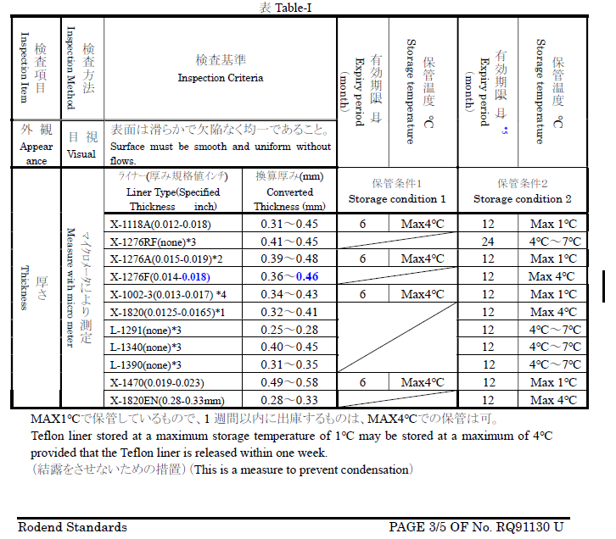
X1 | 1 | RACE OD CHAMFER RADIUS | レース外径面取りフィレットR | oCR_2_1_1(mm) | 1
X2 | 0.5 | RACE OD CHAMFER HORIZONTAL LENGTH | レース外径面取り水平長 | oC_2_2_1(mm) | 0.5
X3 | 0.3 | RACE OD CHAMFER VERTICAL LENGTH | レース外径面取り垂直長 | oC_2_1_1(mm) | 0.3
DR | 19.837 | BALL OD | ボール球径 | sphD_3_1_2(mm) | 19.837
W | 14.27 | BALL WIDTH | ボール巾 | w_3_1_1(mm) | 14.27
B | 11.112 | BALL ID | ボール内径 | iD_3_1_2(mm) | 11.112
C | 0.25 | BALL ID CHAMFER | ボール内径面取り(C x.xx) | iC_3_1_2 | 0.25
Liner_type | LINER | LINER TYPE OR METAL TO METAL TYPE | ライナーまたはメタル/メタルタイプ
Liner_t | 0.365 | LINER THICKNESS | ライナー厚さ | lirT_L1_1_1 | 0.365
Liner_w | 11.95 | LINER WIDTH | ライナー巾 | lirW_L1_1_1 | 11.95
B_SD | 27.348 | SWAGE DIE SPH DIA | スウェジダイカップ球径 | DD | 27.348
D_SD | 27.2 | SWAGE DIE END POINT DIA | スウェジダイ口径 | D | 27.2
A_SD | 21.95 | SWAGE DIE ID | スウェジダイ内径 (ダイピン外径はめ合い部) | A | 21.95
C_SD | 1.41 | SD SPH DIA OFFSET | スウェジダイカップ球径オフセット | C | 1.41
B_GP | 11.087 | GUIDE PIN OD | ガイドピン外径 |  | 11.087
D0_ats | 22.745 | SPH TURNING OD | スフェリカル外径 | oD_4_1_3(mm) | 22.745
HR_ats | 11.23 | SPH TURNING WIDTH | スフェリカル巾 | w_4_1_1(mm) | 11.23
SB_tgt | 0.889 | TARGET SET BACK | 狙いセットバック値 | IC_4_1(mm) | 0.889
CV | V | CHAMFER or V-GROOVE | 溝タイプ (外径面取りタイプ,またはV溝タイプ)
C_ats | 0 | CHAMFER DEPTH | 外径面取り深さ
X1_ats | 1.22 | V-GROOVE WIDTH | V溝巾 | pcGrW_4_1_1(mm) | 1.22
PCD_ats | 20.37 | V-GROOVE PCD | V溝PCD | pcD_4_1_1(mm) | 20.37
P1_ats | 0.76 | V-GROOVE DEPTH | V溝深さ | pcGrD_4_1_1(mm) | 0.76
R1_ats | 0.35 | V-GROOVE BOTTOM R | V溝底R | pcGrR_4_1_1(mm) | 0.35
A1_ats | 30 | V-GROOVE INSIDE ANGLE | V溝内側角度 | PcGrA_4_2(deg) | 30
A2_ats | 30 | V-GROOVE OUTSIDE ANGLE | V溝外側角度 | PcGrA_4_1(deg) | 30
D0R_ats | 0.127 | OD FILET R | V溝タイプ外径面取りR | oC_4_1_1(mm) | 0.127

設計パラメーターを定義すること
Parameter列(A列)の変数名は変更しないこと

material
材料設定
解析対象に合わせてmaterial列を変更のこと
材料定義は以下のディレクトリから読み込む
M:\#JOB\20_material
Mドライブ: \\pk6513\share_eng_fea
選択可能な材料定義は以下のmudファイルを開き、材料定義名を確認のこと。
M:\#JOB\20_material\material_20251030.mud
Parameter列(A列)の変数名は変更しないこと
材料設定
解析対象に合わせてmaterial列を変更のこと
材料定義は以下のディレクトリから読み込む
M:\#JOB\20_material
Mドライブ: \\pk6513\share_eng_fea
選択可能な材料定義は以下のmudファイルを開き、材料定義名を確認のこと。
M:\#JOB\20_material\material_20251030.mud
Parameter列(A列)の変数名は変更しないこと
Material Settings
Change the material column to match the analysis target.
Load material definitions from the following directory:
M:\#JOB\20_material => ให้เลือกไฟล์ล่าสุด
M drive: \\pk6513\share_eng_fea
To see the available material definitions, open the following MUD file and check the material definition names.
M:\#JOB\20_material\material_20251030.mud
Do not change the variable names in the Parameter column (column A).
part | material
race | 17-4PH_H1150(P)
liner | PTFE(E)
ball | MARTENSITIC-STAINLESS-STEEL(E)
gp | MARTENSITIC-STAINLESS-STEEL(E)

timestep
解析時間の設定
基本的に変更不要
time | location
0 | 0
0.65 | 0.9
0.8 | 1
0.95 | 0.9
1 | 0

setting
Parameter | Value | Detail | 詳細 | プリセット
file_name | swage_analysis | ANALYSIS FILE NAME | 解析ファイル名 | midiam | ex-small | small | midiam | large | ex-large
race_mesh_size | 0.2 | RACE MESHING SIZE [mm] | レースのメッシュサイズ [mm] | ↑選択 | 0.05 | 0.1 | 0.2 | 0.3 | 0.5
liner_mesh_size | 0.1825 | LINER MESHING SIZE | ライナーのメッシュサイズ [mm] |  | 0.09125 | 0.12166666667 | 0.1825 | 0.365 | 0.365
ball_mesh_size | 0.4 | BALL MESHING SIZE [mm] | ボールのメッシュサイズ [mm] |  | 0.1 | 0.2 | 0.4 | 0.6 | 1
gp_mesh_size | 1 | GUIDE PIN MESHING SIZE | ガイドピンのメッシュサイズ [mm] |  | 0.3 | 0.5 | 1 | 1 | 2
SD_sim | 0.6 | SIM THICKNESS(FIRST ITERATION) | シムの厚さ [mm]
TD_ats | 5 | TURNING DEPTH 1STEP | 組切削の1パス当たりの切り込み量 [mm]
TDfin_ats | 0.2 | FINAL TURNING DEPTH (TDfin_ats > race_mesh_size) | 組切削の最終パスの切り込み量 [mm]
HR_ats_or | 1.04 | FACE TURNING INITIAL LOCATION(H0/2*HR_ats_or) | 組切削(端面)の初期パスの開始位置補正係数
adr_mesf | 0.8 | ADAPTIVE REMESHING - MIN ELEMENT SIZE FACTOR | アダプティブリメッシュ最小要素サイズのrace_mesh_sizeに対する係数
adr_sr | 1 | ADAPTIVE REMESHING - SMOOTH RATIO | アダプティブリメッシュ平滑比
adr_tf | 0.98 | ADAPTIVE REMESHING - TRANSITION FACTOR | アダプティブリメッシュ遷移係数
adr_fva | 135 | ADAPTIVE REMESHING - FEATURE VERTICAL ANGLE | アダプティブリメッシュフィーチャー頂点角度
s_maxrec | 300 | SWAGE ANALYSIS SETTINGS MAXIMUM NUMBER OF ITERATIONS | スウェジ解析設定 最大反復回数
解析時の設定項目必要に応じて設定変更する
Parameter列(A列)の変数名は変更しないこと
F2セルのプリセット値を選択可能
手動で設定したい場合はB列の値を修正する
メッシュサイズの目安
ラフ解析
ex-small: 外径Φ10 under SPH
small: 外径Φ10~20 SPH
midiam: 外径Φ20~40 SPH
large: 外径Φ40~60 SPH
ex-lage: 外径Φ60 over SPH
s_maxfraction | 0.01 | SWAGE ANALYSIS SETTINGS MAXIMUM INCREMENT STEPS | スウェジ解析設定 最大増分ステップ
s_scale_step | 2 | SWAGE ANALYSIS SETTINGS TIME STEP INCREMENT FACTOR | スウェジ解析設定 時間ステップ増加係数
s_relative_force | 0.01 | SWAGE ANALYSIS SETTINGS RELATIVE FORCE TOLERANCE | スウェジ解析設定 相対力トレランス
s_minforce | 0.0001 | SWAGE ANALYSIS SETTINGS MINIMUM REACTION FORCE CUTOFF | スウェジ解析設定 最小反力カットオフ
s_maxforce | 1 | SWAGE ANALYSIS SETTINGS MAXIMUM ABSOLUTE RESIDUAL FORCE | スウェジ解析設定 最大絶対残差力
s_relative_disp | 0.001 | SWAGE ANALYSIS SETTINGS RELATIVE DISPLACEMENT TOLERANCE | スウェジ解析設定 相対変位トレランス
s_mindisp | 1e-06 | SWAGE ANALYSIS SETTINGS MINIMUM DISPLACEMENT CUTOFF | スウェジ解析設定 最小変位カットオフ
s_maxdisp | 0.001 | SWAGE ANALYSIS SETTINGS MAXIMUM ABSOLUTE DISPLACEMENT | スウェジ解析設定 最大絶対変位量
t_maxrec | 300 | TRIM ANALYSIS SETTINGS MAXIMUM NUMBER OF ITERATIONS | トリム解析設定 最大反復回数
t_relative_force | 1e-05 | TRIM ANALYSIS SETTINGS RELATIVE FORCE TOLERANCE | トリム解析設定 相対力トレランス
t_minforce | 1e-08 | TRIM ANALYSIS SETTINGS MINIMUM REACTION FORCE CUTOFF | トリム解析設定 最小反力カットオフ
t_maxforce | 1e-05 | TRIM ANALYSIS SETTINGS MAXIMUM ABSOLUTE RESIDUAL FORCE | トリム解析設定 最大絶対残差力
t_relative_disp | 0.0001 | TRIM ANALYSIS SETTINGS RELATIVE DISPLACEMENT TOLERANCE | トリム解析設定 相対変位トレランス
t_mindisp | 1e-09 | TRIM ANALYSIS SETTINGS MINIMUM DISPLACEMENT CUTOFF | トリム解析設定 最小変位カットオフ
t_maxdisp | 0.0001 | TRIM ANALYSIS SETTINGS MAXIMUM ABSOLUTE DISPLACEMENT | トリム解析設定 最大絶対変位量

